Info
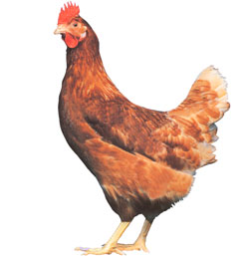
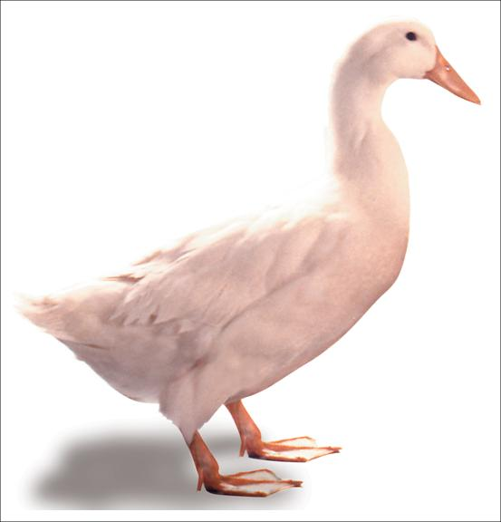
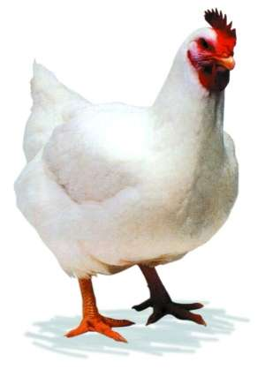
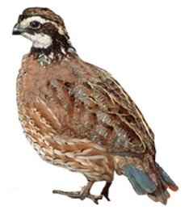

FORSUM for Poultry ver 2.0
Simple Ration Formulation Software

CARA FORMULASI RANSUM:
Tentukan jenis ransum yang akan disusun (mis. Broiler Starter, Broiler Finisher dst).
Pilih bahan pakan dari Tabel Bahan Pakan catat nomor-nomor bahan pakan tsb.
Pilih Bahan Pakan yang ada di Tabel Komposisi Ransum,
Masukan kebutuhan nutrien ternak di Tabel Komposisi Nutrien, dapat juga dengan mencopy dari Tabel Kebetuhan Nutrien
Click icon FORMULATE
INFORMASI:
Formulasi Ransum Unggas ini menggunakan Program SOLVER yang berbasis Linear Programming (LP). Penggunaan LP menghasilkan ransum dengan harga terendah (least cost ration)
SETUP SOLVER
Untuk menjalankan Excel ini komputer harus terinstall PROGRAM SOLVER.
Cara Install Solver: Click FILE, Pilih OPTION, Click ADDS IN, Pilih Solver Add In OK. Selanjutnya Solver akan terinstall.

Tahapan
Tahapan Formulasi Ransum Unggas
Forsum for Poultry ver 2.0 - Simple Ration Formulation Software
3
4
1
2
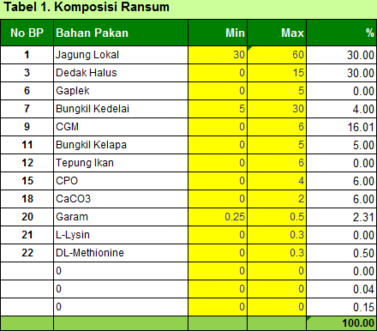
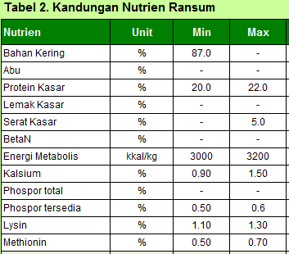
5
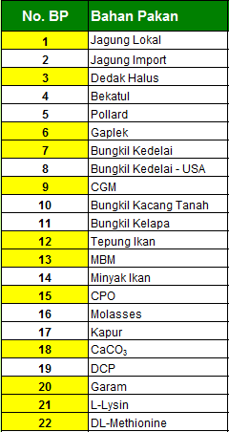
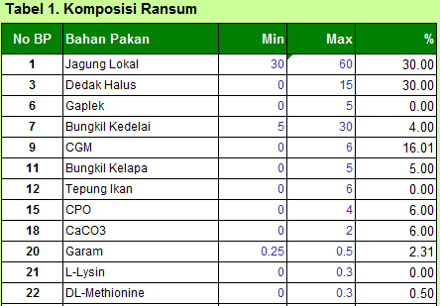
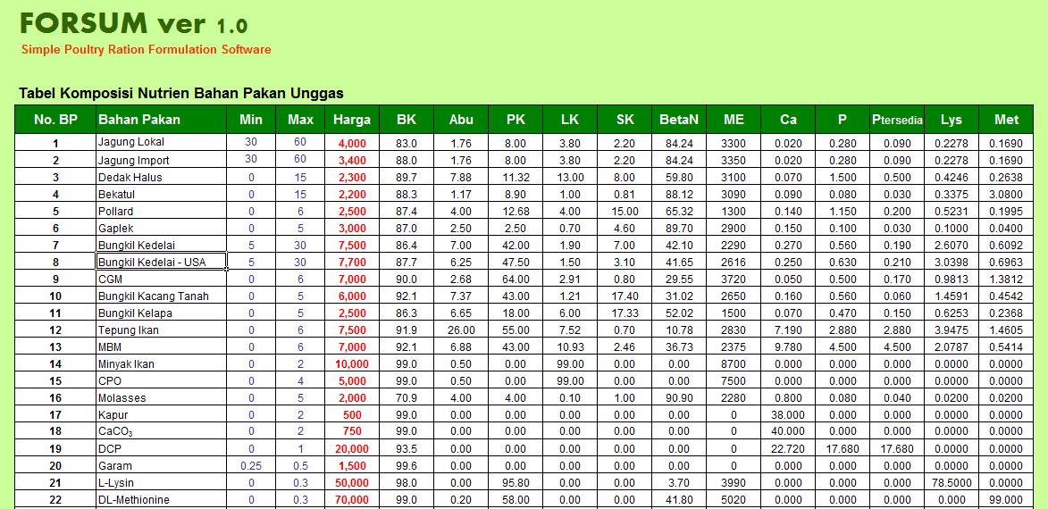

Click icon Formulate

Pilih bahan pakan yang ada akan digunakan yang terdapat di Tabel Bahan Pakan. Catat nomor-nomor bahan pakan tersebut
Tuliskan nomor-nomor bahan pakan yang akan digunakan di Tabel Formulasi Ransum.
Cek batasan penggunaan minimum dan maksimum setiap bahan pakan sesuai dengan jenis ransum.
Cek batasan kenutuhan nutrien sesuai dengan jenis ransum, jika diperlukan silahkan modifikasi.

Bahan Pakan
FORSUM for Poultry ver 2.0
Simple Ration Formulation Software

Tabel Komposisi Nutrien Bahan Pakan Unggas
No. BP | Sumber | Bahan Pakan | Min | Max | Harga | BK | Abu | PK | LK | SK | BetaN | ME | Ca | P | Ptersedia | Lys | Met
1 | Energi | Jagung Lokal | 25 | 50 | 3,800 | 87.0 | 1.76 | 8.00 | 3.80 | 2.20 | 84.24 | 3,300 | 0.020 | 0.280 | 0.090 | 0.2278 | 0.169
2 | Energi | Jagung Import | 25 | 50 | 4,000 | 88.0 | 1.76 | 8.00 | 3.80 | 2.20 | 84.24 | 3,350 | 0.020 | 0.280 | 0.090 | 0.2278 | 0.169
3 | Energi | Dedak Halus | 0 | 15 | 2,300 | 89.7 | 7.88 | 11.32 | 13.00 | 8.00 | 59.80 | 2,900 | 0.070 | 1.500 | 0.500 | 0.4246 | 0.264
4 | Energi | Bekatul | 0 | 15 | 2,200 | 88.3 | 1.17 | 8.90 | 1.00 | 0.81 | 88.12 | 3,100 | 0.090 | 0.080 | 0.030 | 0.3375 | 3.080
5 | Energi | Pollard | 0 | 6 | 2,500 | 87.4 | 4.00 | 12.68 | 4.00 | 15.00 | 65.32 | 2,800 | 0.140 | 1.150 | 0.200 | 0.5231 | 0.200
6 | Energi | Gaplek | 0 | 10 | 3,000 | 87.0 | 2.50 | 2.50 | 0.70 | 4.60 | 89.70 | 2,900 | 0.150 | 0.100 | 0.030 | 0.1000 | 0.040
7 | Energi | Sorgum | 0 | 15 | 3,000 | 87.0 | 3.00 | 8.80 | 2.90 | 2.30 | 83.00 | 3,288 | 0.040 | 0.300 | 0.050 | 0.210 | 0.160
8 | Protein | Bungkil Kedelai | 5 | 40 | 7,500 | 87.0 | 7.00 | 42.00 | 1.90 | 7.00 | 42.10 | 2,290 | 0.270 | 0.560 | 0.190 | 2.6070 | 0.609
9 | Protein | Biji Kedelai | 0 | 20 | 5,000 | 88.8 | 5.80 | 39.60 | 21.30 | 6.30 | 27.00 | 3,500 | 3.300 | 6.100 | 0.500 | 6.200 | 1.400
10 | Protein | Corn Gluten Feed (CGF) | 0 | 7 | 3,500 | 88.3 | 6.90 | 21.70 | 3.40 | 8.30 | 59.70 | 2,079 | 1.600 | 10.200 | 7.650 | 2.900 | 1.700
11 | Protein | Corn Gluten Meal (CGM) | 0 | 7 | 7,000 | 90.0 | 2.68 | 64.00 | 2.91 | 0.80 | 29.55 | 3,720 | 0.050 | 0.500 | 0.170 | 0.9813 | 1.381
12 | Protein | Bungkil Kacang Tanah | 0 | 5 | 6,000 | 92.1 | 7.37 | 43.00 | 1.21 | 17.40 | 31.02 | 2,650 | 0.160 | 0.560 | 0.060 | 1.4591 | 0.454
13 | Protein | Bungkil Kapuk | 0 | 3 | 2,000 | 93.0 | 3.00 | 40.90 | 2.90 | 2.30 | 50.90 | 3,288 | 0.200 | 1.050 | 0.100 | 1.590 | 0.550
14 | Protein | Bungkil Kelapa | 0 | 5 | 2,500 | 87.0 | 6.65 | 18.00 | 6.00 | 17.33 | 52.02 | 2,800 | 0.070 | 0.470 | 0.150 | 0.6253 | 0.237
15 | Protein | Bungkil Kelapai Sawit | 0 | 10 | 2,800 | 91.2 | 4.70 | 16.70 | 9.20 | 19.80 | 49.60 | 2,650 | 2.800 | 6.000 | 0.500 | 2.900 | 1.800
16 | Protein | Meat Bone Meal (MBM) | 0 | 7 | 7,000 | 92.1 | 6.88 | 43.00 | 10.93 | 2.46 | 36.73 | 2,375 | 9.780 | 4.500 | 3.150 | 2.0787 | 0.541
17 | Protein | Tepung Ikan | 0 | 8 | 7,500 | 91.9 | 26.00 | 55.00 | 7.52 | 0.70 | 10.78 | 2,830 | 7.190 | 2.880 | 2.016 | 3.9475 | 1.461
18 | Protein | Tepung Cacing | 0 | 15 | 4,000 | 90.8 | 9.40 | 61.00 | 8.60 | 3.20 | 17.80 | 3,900 | 5.400 | 10.200 | 2.000 | 7.400 | 4.000
19 | Protein | Tepung Darah | 0 | 3 | 5,000 | 99.0 | 4.00 | 81.10 | 1.60 | 0.50 | 13.30 | 2,830 | 0.550 | 0.420 | 0.050 | 7.050 | 0.530
20 | Protein | Manure Ayam | 0 | 5 | 1,000 | 91.9 | 11.20 | 22.90 | 2.40 | 41.60 | 21.90 | 1,400 | 0.00 | 0.00 | 0.00 | 4.300 | 1.000
21 | Energi | Minyak Ikan | 0 | 2 | 10,000 | 99.0 | 0.50 | 0.00 | 99.00 | 0.00 | 0.00 | 8,700 | 0.00 | 0.00 | 0.00 | 0.00 | 0.000
22 | Energi | CPO | 1 | 4 | 5,000 | 99.0 | 0.50 | 0.00 | 99.00 | 0.00 | 0.00 | 7,500 | 0.00 | 0.00 | 0.00 | 0.00 | 0.000
23 | Energi | Molases | 0 | 5 | 2,000 | 70.9 | 4.00 | 4.00 | 0.10 | 1.00 | 90.90 | 2,280 | 0.800 | 0.00 | 0.00 | 0.00 | 0.000
24 | Mineral | Garam | 0.25 | 0.5 | 1,500 | 99.6 | 0.00 | 0.00 | 0.00 | 0.00 | 0.00 | - | 0.00 | 0.00 | 0.00 | 0.00 | 0.000
25 | Protein | Tepung Keong | 0 | 8 | 2,500 | 90.8 | 21.70 | 50.50 | 4.20 | 8.80 | 14.80 | 1,980 | 8.30 | 5.60 | 2.80 | 4.600 | 1.600
26 | Mineral | Kapur | 0 | 2 | 500 | 99.0 | 0.00 | 0.00 | 0.00 | 0.00 | 0.00 | - | 38.000 | 0.00 | 0.00 | 0.00 | 0.00
27 | Mineral | CaCO3 | 0 | 2 | 750 | 99.0 | 0.00 | 0.00 | 0.00 | 0.00 | 0.00 | - | 40.000 | 0.00 | 0.00 | 0.00 | 0.00
28 | Mineral | DCP | 0 | 1 | 20,000 | 93.5 | 0.00 | 0.00 | 0.00 | 0.00 | 0.00 | - | 22.720 | 17.680 | 13.260 | 0.00 | 0.00
29 | Mineral | MCP | 0 | 1 | 15,000 | 93.5 | 0.00 | 0.00 | 0.00 | 0.00 | 0.00 | - | 16.000 | 12.000 | 9.000 | 0.00 | 0.00
30 | A. Amino | L-Lysin | 0 | 0.3 | 50,000 | 98.0 | 0.00 | 95.80 | 0.00 | 0.00 | 3.70 | 3,990 | 0.00 | 0.00 | 0.00 | 78.500 | 0.000
31 | A. Amino | DL-Methionine | 0 | 0.3 | 70,000 | 99.0 | 0.20 | 58.00 | 0.00 | 0.00 | 41.80 | 5,020 | 0.00 | 0.00 | 0.00 | 0.000 | 99.00
32 | Premix | Premix | 0.1 | 0.25 | 30,000 | 99.0 | 0.00 | 0.00 | 0.00 | 0.00 | 0.00 | - | 0.00 | 0.00 | 0.00 | 0.000 | 0.000
33 | Premix | Premix Boiler | 0.1 | 0.25 | 40,000 | 99.0 | 0.00 | 0.00 | 0.00 | 0.00 | 0.00 | - | 0.00 | 0.00 | 0.00 | 0.000 | 0.000
34 | Premix | Premix Layer | 0.1 | 0.25 | 50,000 | 99.0 | 0.00 | 0.00 | 0.00 | 0.00 | 0.00 | - | 0.00 | 0.00 | 0.00 | 0.000 | 0.000
35 | - | - | - | - | 0 | 0.0 | 0.00 | 0.00 | 0.00 | 0.00 | 0.00 | - | 0.00 | 0.00 | 0.00 | 0.000 | 0.000
36 | - | - | - | - | 0 | 0.0 | 0.00 | 0.00 | 0.00 | 0.00 | 0.00 | - | 0.00 | 0.00 | 0.00 | 0.000 | 0.000
37 | - | - | - | - | 0 | 0.0 | 0.00 | 0.00 | 0.00 | 0.00 | 0.00 | - | 0.00 | 0.00 | 0.00 | 0.000 | 0.000
38 | - | - | - | - | 0 | 0.0 | 0.00 | 0.00 | 0.00 | 0.00 | 0.00 | - | 0.00 | 0.00 | 0.00 | 0.000 | 0.000
39 | - | - | - | - | 0 | 0.0 | 0.00 | 0.00 | 0.00 | 0.00 | 0.00 | - | 0.00 | 0.00 | 0.00 | 0.000 | 0.000
40 | - | - | - | - | 0 | 0.0 | 0.00 | 0.00 | 0.00 | 0.00 | 0.00 | - | 0.00 | 0.00 | 0.00 | 0.000 | 0.000
41 | - | - | - | - | 0 | 0.0 | 0.00 | 0.00 | 0.00 | 0.00 | 0.00 | - | 0.00 | 0.00 | 0.00 | 0.000 | 0.000
42 | - | - | - | - | 0 | 0.0 | 0.00 | 0.00 | 0.00 | 0.00 | 0.00 | - | 0.00 | 0.00 | 0.00 | 0.000 | 0.000
43 | - | - | - | - | 0 | 0.0 | 0.00 | 0.00 | 0.00 | 0.00 | 0.00 | - | 0.00 | 0.00 | 0.00 | 0.000 | 0.000
44 | - | - | - | - | 0 | 0.0 | 0.00 | 0.00 | 0.00 | 0.00 | 0.00 | - | 0.00 | 0.00 | 0.00 | 0.000 | 0.000
45 | - | - | - | - | 0 | 0.0 | 0.00 | 0.00 | 0.00 | 0.00 | 0.00 | - | 0.00 | 0.00 | 0.00 | 0.000 | 0.000
46 | - | - | - | - | 0 | 0.0 | 0.00 | 0.00 | 0.00 | 0.00 | 0.00 | - | 0.00 | 0.00 | 0.00 | 0.000 | 0.000
47 | - | - | - | - | 0 | 0.0 | 0.00 | 0.00 | 0.00 | 0.00 | 0.00 | - | 0.00 | 0.00 | 0.00 | 0.000 | 0.000
48 | - | - | - | - | 0 | 0.0 | 0.00 | 0.00 | 0.00 | 0.00 | 0.00 | - | 0.00 | 0.00 | 0.00 | 0.000 | 0.000
49 | - | - | - | - | 0 | 0.0 | 0.00 | 0.00 | 0.00 | 0.00 | 0.00 | - | 0.00 | 0.00 | 0.00 | 0.000 | 0.000
50 | - | - | - | - | 0 | 0.0 | 0.00 | 0.00 | 0.00 | 0.00 | 0.00 | - | 0.00 | 0.00 | 0.00 | 0.000 | 0.000
Created by Departement of Nutrition and Feed Technology, Faculty of Animal Science, Bogor Agricultural University, 2015

RANSUM
FORSUM for Poultry ver 2.0 |  |  |  |  | Jenis Ransum :
Simple Ration Formulation Software |  |  |  |  | Formulator : | Idat G. Permana

Komposisi Ransum
Tabel 1. Komposisi Ransum |  |  |  |  | Tabel 2. Kandungan Nutrien Ransum
No | Bahan Pakan | Min | Max | % | Nutrien | Unit | Min | Max | Nutrien
1 | - | - | - | 0.00 | Bahan Kering | % |  |  | 0.00
2 | - | - | - | 0.00 | Abu | % |  |  | 0.00
3 | - | - | - | 0.00 | Protein Kasar | % |  |  | 0.00
4 | - | - | - | 0.00 | Lemak Kasar | % |  |  | 0.00
5 | - | - | - | 0.00 | Serat Kasar | % |  |  | 0.00
6 | - | - | - | 0.00 | BetaN | % |  |  | 0.00
7 | - | - | - | 0.00 | Energi Metabolis | kkal/kg |  |  | 0
8 | - | - | - | 0.00 | Kalsium | % |  |  | 0.00
9 | - | - | - | 0.00 | Phospor total | % |  |  | 0.00
10 | - | - | - | 0.00 | Phospor tersedia | % |  |  | 0.00
11 | - | - | - | 0.00 | Lysin | % |  |  | 0.000
12 | - | - | - | 0.00 | Methionin | % |  |  | 0.000
13 | - | - | - | 0.00 | Harga Ransum | Rp/kg | 0
14 | - | - | - | 0.00 | 8/14/16
15 | - | - | - | 0.00
 |  |  |  | 0.00

BR-Str
FORSUM for Poultry ver 2.0 |  |  |  |  | Jenis Ransum : | Broiler Starter
Simple Ration Formulation Software |  |  |  |  | Formulator : | Idat G. Permana

Komposisi Ransum
Tabel 1. Komposisi Ransum |  |  |  |  | Tabel 2. Kandungan Nutrien Ransum
No | Bahan Pakan | Min | Max | % | Nutrien | Unit | Min | Max | Nutrien
1 | Jagung Lokal | 25 | 50 | 50.00 | Bahan Kering | % | 87.0 | - | 88.16
2 | Dedak Halus | 0 | 15 | 12.38 | Abu | % | - | - | 4.00
3 | Pollard | 0 | 6 | 0.00 | Protein Kasar | % | 22.0 | 23.0 | 22.00
4 | Bungkil Kedelai | 5 | 40 | 21.02 | Lemak Kasar | % | - | - | 5.87
5 | Corn Gluten Meal (CGM) | 0 | 7 | 7.00 | Serat Kasar | % | - | 4.0 | 3.79
6 | Bungkil Kelapai Sawit | 0 | 10 | 0.00 | BetaN | % | - | - | 63.07
7 | Meat Bone Meal (MBM) | 0 | 7 | 7.00 | Energi Metabolis | kkal/kg | 3000 | 3200 | 3007
8 | Tepung Ikan | 0 | 8 | 0.00 | Kalsium | % | 0.90 | 1.50 | 0.97
9 | CPO | 1 | 4 | 1.00 | Phospor total | % | - | - | 0.95
10 | Garam | 0.25 | 0.5 | 0.25 | Phospor tersedia | % | 0.50 | 0.6 | 0.50
11 | CaCO3 | 0 | 2 | 0.00 | Lysin | % | 1.10 | 1.30 | 1.100
12 | DCP | 0 | 1 | 0.91 | Methionin | % | 0.50 | 0.70 | 0.500
13 | L-Lysin | 0 | 0.3 | 0.22 | Harga Ransum | Rp/kg | 5,211
14 | DL-Methionine | 0 | 0.3 | 0.12 | 8/14/16
15 | Premix Boiler | 0.1 | 0.25 | 0.10
 |  |  |  | 100.00

BR-Fin
FORSUM for Poultry ver 2.0 |  |  |  |  | Jenis Ransum : | Broiler Finisher
Simple Ration Formulation Software |  |  |  |  | Formulator : | Idat G. Permana

Komposisi Ransum
Tabel 1. Komposisi Ransum |  |  |  |  | Tabel 2. Kandungan Nutrien Ransum
No | Bahan Pakan | Min | Max | % | Nutrien | Unit | Min | Max | Nutrien
1 | Jagung Lokal | 25 | 50 | 50.00 | Bahan Kering | % | 87.0 | - | 88.61
2 | Dedak Halus | 0 | 15 | 15.00 | Abu | % | - | - | 3.72
3 | Pollard | 0 | 6 | 5.02 | Protein Kasar | % | 18.0 | 20.0 | 18.42
4 | Bungkil Kedelai | 5 | 40 | 10.25 | Lemak Kasar | % | - | - | 9.19
5 | Corn Gluten Meal (CGM) | 0 | 7 | 7.00 | Serat Kasar | % | - | 4.0 | 4.00
6 | Bungkil Kelapai Sawit | 0 | 10 | 0.00 | BetaN | % | - | - | 63.35
7 | Meat Bone Meal (MBM) | 0 | 7 | 7.00 | Energi Metabolis | kkal/kg | 3200 | 3300 | 3200
8 | Tepung Ikan | 0 | 8 | 0.18 | Kalsium | % | 0.90 | 1.50 | 0.98
9 | CPO | 1 | 4 | 4.00 | Phospor total | % | - | - | 1.01
10 | Garam | 0.25 | 0.5 | 0.25 | Phospor tersedia | % | 0.50 | 0.6 | 0.52
11 | CaCO3 | 0 | 2 | 0.00 | Lysin | % | 0.85 | 1.00 | 0.850
12 | DCP | 0 | 1 | 1.00 | Methionin | % | 0.30 | 0.45 | 0.334
13 | L-Lysin | 0 | 0.3 | 0.20 | Harga Ransum | Rp/kg | 4,677
14 | DL-Methionine | 0 | 0.3 | 0.00 | 8/14/16
15 | Premix Boiler | 0.1 | 0.25 | 0.10
 |  |  |  | 100.00

LR-(0-6)
FORSUM for Poultry ver 2.0 |  |  |  |  | Jenis Ransum : | Layer (0-6 Minggu)
Simple Ration Formulation Software |  |  |  |  | Formulator : | Idat G. Permana

Komposisi Ransum
Tabel 1. Komposisi Ransum |  |  |  |  | Tabel 2. Kandungan Nutrien Ransum
No | Bahan Pakan | Min | Max | % | Nutrien | Unit | Min | Max | Nutrien
1 | Jagung Lokal | 25 | 50 | 50.00 | Bahan Kering | % | 87.0 | - | 88.17
2 | Dedak Halus | 0 | 15 | 15.00 | Abu | % | - | - | 4.53
3 | Pollard | 0 | 6 | 6.00 | Protein Kasar | % | 17.0 | 18.0 | 18.00
4 | Bungkil Kedelai | 5 | 40 | 17.65 | Lemak Kasar | % | - | - | 6.90
5 | Corn Gluten Meal (CGM) | 0 | 7 | 0.09 | Serat Kasar | % | - | 5.0 | 4.62
6 | Bungkil Kelapai Sawit | 0 | 10 | 0.00 | BetaN | % | - | - | 65.24
7 | Meat Bone Meal (MBM) | 0 | 7 | 7.00 | Energi Metabolis | kkal/kg | 2800 | 3000 | 3000
8 | Tepung Ikan | 0 | 8 | 1.93 | Kalsium | % | 0.90 | 1.20 | 0.90
9 | CPO | 1 | 4 | 1.58 | Phospor total | % | - | - | 0.90
10 | Garam | 0.25 | 0.5 | 0.50 | Phospor tersedia | % | 0.40 | 0.55 | 0.43
11 | CaCO3 | 0 | 2 | 0.00 | Lysin | % | 0.80 | 1.00 | 0.892
12 | DCP | 0 | 1 | 0.00 | Methionin | % | 0.28 | 0.35 | 0.311
13 | L-Lysin | 0 | 0.3 | 0.00 | Harga Ransum | Rp/kg | 4,546
14 | DL-Methionine | 0 | 0.3 | 0.00 | 8/14/16
15 | Premix Boiler | 0.1 | 0.25 | 0.25
 |  |  |  | 100.00

LR-(6-12)
FORSUM for Poultry ver 2.0 |  |  |  |  | Jenis Ransum : | Layer (6-12 Minggu)
Simple Ration Formulation Software |  |  |  |  | Formulator : | Idat G. Permana

Komposisi Ransum
Tabel 1. Komposisi Ransum |  |  |  |  | Tabel 2. Kandungan Nutrien Ransum
No | Bahan Pakan | Min | Max | % | Nutrien | Unit | Min | Max | Nutrien
1 | Jagung Lokal | 25 | 50 | 50.00 | Bahan Kering | % | 87.0 | - | 88.25
2 | Dedak Halus | 0 | 15 | 15.00 | Abu | % | - | - | 3.91
3 | Pollard | 0 | 6 | 6.00 | Protein Kasar | % | 15.0 | 17.0 | 17.00
4 | Bungkil Kedelai | 5 | 40 | 16.46 | Lemak Kasar | % | - | - | 6.93
5 | Corn Gluten Meal (CGM) | 0 | 7 | 2.21 | Serat Kasar | % | - | 5.0 | 4.80
6 | Bungkil Kelapai Sawit | 0 | 10 | 1.59 | BetaN | % | - | - | 65.04
7 | Meat Bone Meal (MBM) | 0 | 7 | 4.52 | Energi Metabolis | kkal/kg | 2800 | 3000 | 3000
8 | Tepung Ikan | 0 | 8 | 0.00 | Kalsium | % | 0.80 | 1.10 | 1.04
9 | CPO | 1 | 4 | 1.84 | Phospor total | % | - | - | 1.01
10 | Garam | 0.25 | 0.5 | 0.50 | Phospor tersedia | % | 0.45 | 0.55 | 0.45
11 | CaCO3 | 0 | 2 | 0.62 | Lysin | % | 0.60 | 0.80 | 0.800
12 | DCP | 0 | 1 | 1.00 | Methionin | % | 0.23 | 0.32 | 0.320
13 | L-Lysin | 0 | 0.3 | 0.00 | Harga Ransum | Rp/kg | 4,550
14 | DL-Methionine | 0 | 0.3 | 0.00 | 8/14/16
15 | Premix Boiler | 0.1 | 0.25 | 0.25
 |  |  |  | 100.00

LR-(12-18)
FORSUM for Poultry ver 2.0 |  |  |  |  | Jenis Ransum : | Layer (12-18 Minggu)
Simple Ration Formulation Software |  |  |  |  | Formulator : | Idat G. Permana

Komposisi Ransum
Tabel 1. Komposisi Ransum |  |  |  |  | Tabel 2. Kandungan Nutrien Ransum
No | Bahan Pakan | Min | Max | % | Nutrien | Unit | Min | Max | Nutrien
1 | Jagung Lokal | 25 | 50 | 50.00 | Bahan Kering | % | 87.0 | - | 85.48
2 | Dedak Halus | 0 | 15 | 15.00 | Abu | % | - | - | 3.37
3 | Pollard | 0 | 6 | 6.00 | Protein Kasar | % | 14.0 | 16.0 | 15.80
4 | Bungkil Kedelai | 5 | 40 | 12.57 | Lemak Kasar | % | - | - | 7.47
5 | Corn Gluten Meal (CGM) | 0 | 7 | 6.30 | Serat Kasar | % | - | 5.0 | 4.13
6 | Bungkil Kelapai Sawit | 0 | 10 | 0.00 | BetaN | % | - | - | 62.19
7 | Meat Bone Meal (MBM) | 0 | 7 | 0.07 | Energi Metabolis | kkal/kg | 2800 | 3000 | 3000
8 | Tepung Ikan | 0 | 8 | 0.00 | Kalsium | % | 0.80 | 1.10 | 1.10
9 | CPO | 1 | 4 | 2.98 | Phospor total | % | - | - | 0.72
10 | Garam | 0.25 | 0.5 | 0.50 | Phospor tersedia | % | 0.30 | 0.45 | 0.30
11 | CaCO3 | 0 | 2 | 2.00 | Lysin | % | 0.45 | 0.60 | 0.600
12 | DCP | 0 | 1 | 1.00 | Methionin | % | 0.20 | 0.30 | 0.300
13 | L-Lysin | 0 | 0.3 | 0.00 | Harga Ransum | Rp/kg | 4,255
14 | DL-Methionine | 0 | 0.3 | 0.00 | 8/14/16
15 | Premix Boiler | 0.1 | 0.25 | 0.25
 |  |  |  | 96.67

LR-(>18)
FORSUM for Poultry ver 2.0 |  |  |  |  | Jenis Ransum : | Layer (>18 Minggu)
Simple Ration Formulation Software |  |  |  |  | Formulator : | Idat G. Permana

Komposisi Ransum
Tabel 1. Komposisi Ransum |  |  |  |  | Tabel 2. Kandungan Nutrien Ransum
No | Bahan Pakan | Min | Max | % | Nutrien | Unit | Min | Max | Nutrien
1 | Jagung Lokal | 25 | 50 | 50.00 | Bahan Kering | % | 87.0 | - | 87.64
2 | Dedak Halus | 0 | 15 | 15.00 | Abu | % | - | - | 3.53
3 | Pollard | 0 | 6 | 6.00 | Protein Kasar | % | 16.0 | 17.0 | 17.00
4 | Bungkil Kedelai | 5 | 40 | 6.46 | Lemak Kasar | % | - | - | 6.94
5 | Corn Gluten Meal (CGM) | 0 | 7 | 7.00 | Serat Kasar | % | - | 5.0 | 4.28
6 | Bungkil Kelapai Sawit | 0 | 10 | 2.02 | BetaN | % | - | - | 63.37
7 | Meat Bone Meal (MBM) | 0 | 7 | 7.00 | Energi Metabolis | kkal/kg | 2800 | 3000 | 3000
8 | Tepung Ikan | 0 | 8 | 0.00 | Kalsium | % | 1.80 | 2.50 | 1.82
9 | CPO | 1 | 4 | 1.58 | Phospor total | % | - | - | 1.12
10 | Garam | 0.25 | 0.5 | 0.50 | Phospor tersedia | % | 0.35 | 0.45 | 0.52
11 | CaCO3 | 0 | 2 | 2.00 | Lysin | % | 0.50 | 0.65 | 0.650
12 | DCP | 0 | 1 | 1.00 | Methionin | % | 0.21 | 0.35 | 0.350
13 | L-Lysin | 0 | 0.3 | 0.00 | Harga Ransum | Rp/kg | 4,320
14 | DL-Methionine | 0 | 0.3 | 0.00 | 8/14/16
15 | Premix Boiler | 0.1 | 0.25 | 0.25
 |  |  |  | 98.81

KP-(0-3)
FORSUM for Poultry ver 2.0 |  |  |  |  | Jenis Ransum : | Ayam Kampung (0-3 Minggu)
Simple Ration Formulation Software |  |  |  |  | Formulator : | Idat G. Permana

Komposisi Ransum
Tabel 1. Komposisi Ransum |  |  |  |  | Tabel 2. Kandungan Nutrien Ransum
No | Bahan Pakan | Min | Max | % | Nutrien | Unit | Min | Max | Nutrien
1 | Jagung Lokal | 25 | 50 | 43.87 | Bahan Kering | % | 85.0 | - | 82.34
2 | Dedak Halus | 0 | 15 | 15.00 | Abu | % | - | - | 3.63
3 | Pollard | 0 | 6 | 6.00 | Protein Kasar | % | 18.0 | 19.0 | 18.00
4 | Bungkil Kedelai | 5 | 40 | 12.47 | Lemak Kasar | % | - | - | 5.87
5 | Corn Gluten Meal (CGM) | 0 | 7 | 7.00 | Serat Kasar | % | - | 6.0 | 4.13
6 | Bungkil Kelapai Sawit | 0 | 10 | 0.00 | BetaN | % | - | - | 59.14
7 | Meat Bone Meal (MBM) | 0 | 7 | 5.35 | Energi Metabolis | kkal/kg | 2700 | 2800 | 2800
8 | Tepung Ikan | 0 | 8 | 0.00 | Kalsium | % | 0.90 | 1.10 | 1.10
9 | CPO | 1 | 4 | 1.00 | Phospor total | % | - | - | 0.94
10 | Garam | 0.25 | 0.5 | 0.50 | Phospor tersedia | % | 0.40 | 0.5 | 0.46
11 | CaCO3 | 0 | 2 | 0.71 | Lysin | % | 0.60 | 0.70 | 0.700
12 | DCP | 0 | 1 | 1.00 | Methionin | % | 0.25 | 0.35 | 0.350
13 | L-Lysin | 0 | 0.3 | 0.00 | Harga Ransum | Rp/kg | 4,341
14 | DL-Methionine | 0 | 0.3 | 0.02 | 8/14/16
15 | Premix Boiler | 0.1 | 0.25 | 0.25
 |  |  |  | 93.18

KP-(3-8)
FORSUM for Poultry ver 2.0 |  |  |  |  | Jenis Ransum : | Ayam Kampung (3-8 Minggu)
Simple Ration Formulation Software |  |  |  |  | Formulator : | Idat G. Permana

Komposisi Ransum
Tabel 1. Komposisi Ransum |  |  |  |  | Tabel 2. Kandungan Nutrien Ransum
No | Bahan Pakan | Min | Max | % | Nutrien | Unit | Min | Max | Nutrien
1 | Jagung Lokal | 25 | 50 | 50.00 | Bahan Kering | % | 86.0 | - | 86.56
2 | Dedak Halus | 0 | 15 | 15.00 | Abu | % | - | - | 3.67
3 | Pollard | 0 | 6 | 6.00 | Protein Kasar | % | 15.0 | 17.0 | 17.00
4 | Bungkil Kedelai | 5 | 40 | 14.51 | Lemak Kasar | % | - | - | 6.43
5 | Corn Gluten Meal (CGM) | 0 | 7 | 4.78 | Serat Kasar | % | - | 6.0 | 4.33
6 | Bungkil Kelapai Sawit | 0 | 10 | 0.00 | BetaN | % | - | - | 63.71
7 | Meat Bone Meal (MBM) | 0 | 7 | 3.17 | Energi Metabolis | kkal/kg | 2800 | 2900 | 2960
8 | Tepung Ikan | 0 | 8 | 0.00 | Kalsium | % | 0.90 | 1.10 | 1.10
9 | CPO | 1 | 4 | 1.59 | Phospor total | % | - | - | 0.86
10 | Garam | 0.25 | 0.5 | 0.50 | Phospor tersedia | % | 0.40 | 0.5 | 0.40
11 | CaCO3 | 0 | 2 | 1.23 | Lysin | % | 0.60 | 0.70 | 0.700
12 | DCP | 0 | 1 | 1.00 | Methionin | % | 0.25 | 0.35 | 0.350
13 | L-Lysin | 0 | 0.3 | 0.00 | Harga Ransum | Rp/kg | 4,466
14 | DL-Methionine | 0 | 0.3 | 0.04 | 8/14/16
15 | Premix Boiler | 0.1 | 0.25 | 0.25
 |  |  |  | 98.08

